Avant propos
Avant propos

Objectif de ce document
 | L'objectif de ce document est de recueillir le diagnostic de chaque collectivité territoriale dans le cadre de la première phase de la COP régionale. Il vise à : - recueillir l'ensemble des actions concrètes réalisées ou en cours de réalisation par chaque collectivité sur son propre périmètre - voir onglet"Recueil des actions" - obtenir de chaque collectivité sa vision de l'avancement (action réalisées ou en cours) (1) de ses propres actions (2) de l'effort des autres acteurs (Etat, autres collectivités, entreprises, citoyens...) - voir onglet "Diagnostic" Cette phase de recueil et diagnostic fait suite au partage de la déclinaison régionale des panoramas de leviers de baisse des gaz à effet de serre, préservation de la biodiversité et gestion des ressources, qui donne un aperçu des enjeux à horizon 2030 pour la région. Le panorama des leviers de décarbonation, et implications en ordre de grandeur, peut être consulté sur l'outil de simulation suivant : | 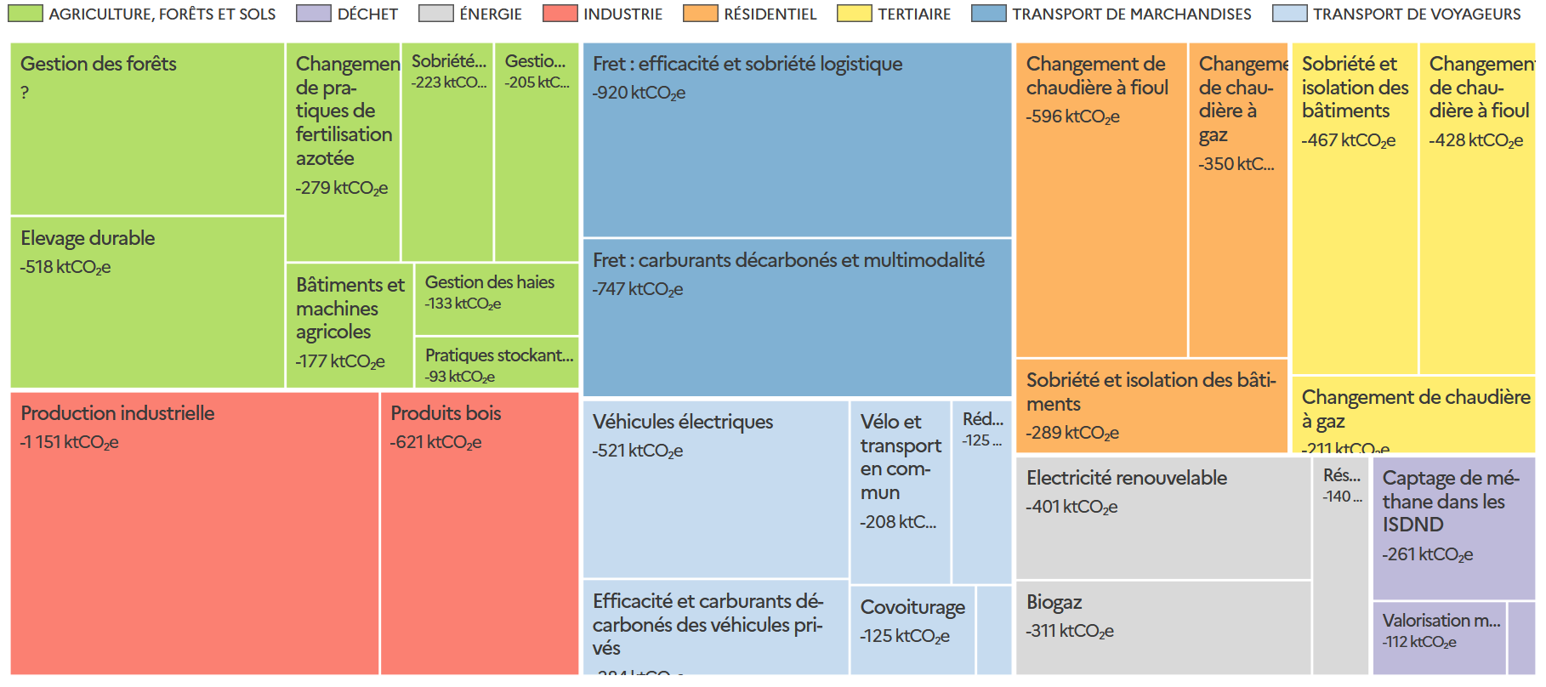 Panorama des leviers de décarbonation : baisse des émissions entre 2019 et 2030 (en ktCO2e) - région exemple (simulateur)
 |  | https://planification-territoires.ecologie.gouv.fr/#territoires
Légende
 | Cellule à remplir
 | Cellule facultative à remplir
 | Nota : Des problèmes de compatibilité surviennent sur les versions Excel antérieures à 2007 (mises en forme conditionnelles multiples, listes déroulantes..). En cas d'impossibilité ou de difficulté à compléter les champs demandés, n'hésitez pas à solliciter l'adresse contact planification-territoires@developpement-durable.gouv.fr

 | Légende des couleurs par typologie de leviers :

 | Agriculture, forêts et sols
 | Déchets
 | Energie
 | Industrie
 | Batiments résidentiels
 | Bâtiments tertiaires
 | Transport de marchandises
 | Transport de voyageurs

Pour l'envoi
 | Dénomination des fichiers : Afin de permettre une organisation et une consolidation des fichiers plus fluides, nous recommandons l’utilisation d’une règle uniforme :
 | «TYPE_NOMINTERCO _COP régionale_Recueil des actions_Intercommunalités»

Mode d'emploi
 | 1. Cliquez sur "Activer la modification" en haut à droite de l'écran (uniquement pour la version excel)

 | 2. Dans l'onglet "Profil" veuillez remplir les champs indiqués
 | 3. Dans l'onglet "Recueil des actions" pour chaque action :
 | a. Veuillez cliquer sur le menu déroulant (petite case blanche contenant une flèche noire) pour sélectionner vos réponses aux deux questions
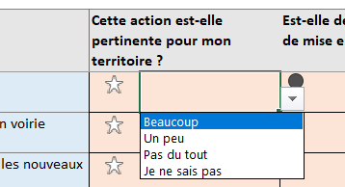

 | b. En cas de réponse positive à la question "est-elle déjà / en cours" de mise en oeuvre, veuillez renseigner les cases "Actions réalisées, en cours ou contractualisées" et "Actions planifiées mais pas encore contractualisées"
 | c. Si vous ne trouvez pas votre action, référez-vous aux lignes "Autre" en fin de tableau, et sélectionnez le levier, type d'action et renseignez l'action

 | 4. Dans l'onglet "Diagnostic" pour chaque levier, veuillez cliquer sur le menu déroulant (petite case blanche contenant une flèche noire) pour sélectionner vos réponses
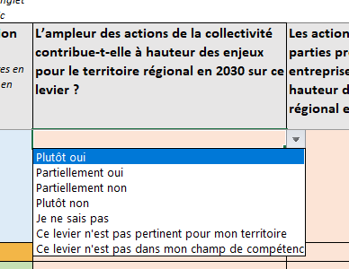

 | 5. Envoyez le fichier rempli à votre expéditeur ainsi qu'à recueilcop@developpement-durable.gouv.fr

En cas de question
 | N'hésitez pas à adresser toute question sur cet exercice à l'adresse contact suivante : planification-territoires@developpement-durable.gouv.fr

